Estadísticas
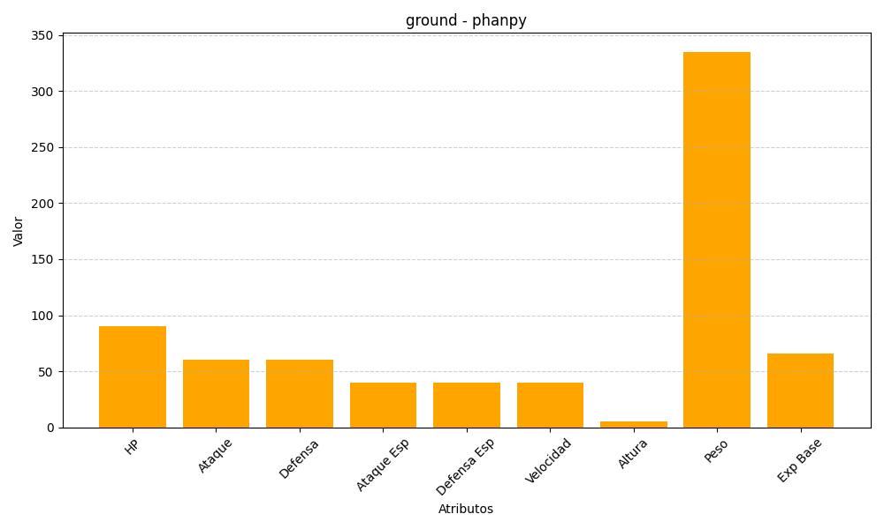
ID | Nombre | Tipo | HP | Ataque | Defensa | Ataque Especial | Defensa Especial | Velocidad | Altura | Peso | Experiencia Base
231 | phanpy | ground | 90 | 60 | 60 | 40 | 40 | 40 | 5 | 335 | 66

